Trang_bìa
Posts and Telecommunications Institute of Technology |  |  |  |  |  |  | Thiết kế |  | Tài liệu phát triển |  | Tên hệ thống |  | Xem phim trực tuyến |  |  |  | Người tạo |  | Duy Long | Ngày tạo |  | 2023-09-27
 |  |  |  |  |  |  |  |  |  |  |  |  |  |  |  |  | Người cập nhật |  |  | Ngày cập nhật
 |  |  |  |  |  |  |  |  |  |  | Màn hình (ID) |  | Login |  | Màn hình (Tên) |  | Màn hình đăng nhập

 | Version 1.0

 |  |  |  |  |  |  |  |  |  | 1. Mục đích |  |  | 7. Giao diện màn hình
 |  |  |  |  |  |  |  |  |  | 2. Giới hạn hoạt động |  |  | 8. Danh sách hạng mục
 |  |  |  |  |  |  |  |  |  | 3. Giới hạn hệ thống |  |  | 9. Khái quát chức năng
 |  |  |  |  |  |  |  |  |  | 4. Chức năng liên quan |  |  | 10. Xử lý chi tiết
 |  |  |  |  |  |  |  |  |  | 5. Không bao gồm
 |  |  |  |  |  |  |  |  |  | 6. Sơ đồ

Posts and Telecommunications Institute of Technology |  |  |  |  |  |  | Thiết kế |  | Tài liệu phát triển |  | Tên hệ thống |  | Xem phim trực tuyến |  |  |  | Người tạo |  | Duy Long | Ngày tạo |  | 2023-09-28
 |  |  |  |  |  |  |  |  |  |  |  |  |  |  |  |  | Người cập nhật |  |  | Ngày cập nhật
 |  |  |  |  |  |  |  |  |  |  | Màn hình (ID) |  | Login |  | Màn hình (Tên) |  | Màn hình đăng nhập

 | Lịch sử chỉnh sửa

 | Ver |  | Ngày cập nhật |  |  | Nội dung cập nhật |  |  |  |  |  |  | Người cập nhật
 |  |  |  |  |  |  |  |  |  |  |  |  |  | Ngày duyệt |  | Người duyệt |  | Ngày duyệt |  |  | Người duyệt
 | 1 |  | 2023-09-28 |  |  | Tạo mới |  |  |  |  |  |  | Duy Long

Posts and Telecommunications Institute of Technology |  |  |  |  |  |  | Thiết kế |  | Tài liệu phát triển |  | Tên hệ thống |  | Xem phim trực tuyến |  |  |  | Người tạo |  | Duy Long | Ngày tạo |  | 2023-09-28
 |  |  |  |  |  |  |  |  |  |  |  |  |  |  |  |  | Người cập nhật |  |  | Ngày cập nhật
 |  |  |  |  |  |  |  |  |  |  | Màn hình (ID) |  | Login |  | Màn hình (Tên) |  | Màn hình đăng nhập

 | 1. Mục đích
 |  | - Dùng để login vào hệ thống
 |  | - Người sử dụng nhập username và password đã đăng ký để login
 |  | - Sau khi nhấn nút login, trường hợp phát sinh lỗi thì hiển thị thông báo lỗi, ngược lại di chuyển đến màn hình menu

 | 2. Giới hạn hoạt động
 |  | Không có

 | 3. Giới hạn hệ thống
 |  | Không có

 | 4. Chức năng liên quan
 |  | Không có

 | 5. Không bao gồm
 |  | Không có

Posts and Telecommunications Institute of Technology |  |  |  |  |  |  | Thiết kế |  | Tài liệu phát triển |  | Tên hệ thống |  | Xem phim trực tuyến |  |  |  | Người tạo |  | Duy Long | Ngày tạo |  | 2023-09-28
 |  |  |  |  |  |  |  |  |  |  |  |  |  |  |  |  | Người cập nhật |  |  | Ngày cập nhật
 |  |  |  |  |  |  |  |  |  |  | Màn hình (ID) |  | Login |  | Màn hình (Tên) |  | Màn hình đăng nhập

Màn hình Login
 | 6. Sơ đồ

Khởi động
hệ thống

Trang Chủ

Người dùng
 | Table

 |  |  | № | Loại | Tên |  |  |  |  |  | I/O | Ghi chú
 |  |  | 1 | M | movie_account |  |  | Table quản lý tài khoản |  |  | O
 |  |  | 2 | M | role_for_account |  |  | Table quản lý quyền tài khoản |  |  | O
 |  |  | 4
 |  |  | 5
 |  |  | 6
 |  |  | 7
 |  |  | 8
 |  |  | 9
 |  |  | 10

 |  |  |  | ※ Loại (M: Master / T: Transaction table / Ⅰ: INI file / W: work table / V: view / S: stored procedures / L: SQL loader / F: file)

Thiết_kế
Posts and Telecommunications Institute of Technology |  |  |  |  |  |  | Thiết kế |  |  |  | Tài liệu phát triển |  |  |  | Tên hệ thống |  |  |  | Xem phim trực tuyến |  |  |  |  | Người tạo | Duy Long | Ngày tạo | 2023-09-28
 |  |  |  |  |  |  |  |  |  |  |  |  |  |  |  |  |  |  |  |  |  |  |  | Người cập nhật |  | Ngày cập nhật
 |  |  |  |  |  |  |  |  |  |  |  |  |  |  | Màn hình (ID) |  |  |  | Login |  | Màn hình (Tên) |  |  | Màn hình đăng nhập

 | 7. Giao diện màn hình

Giao diện PC
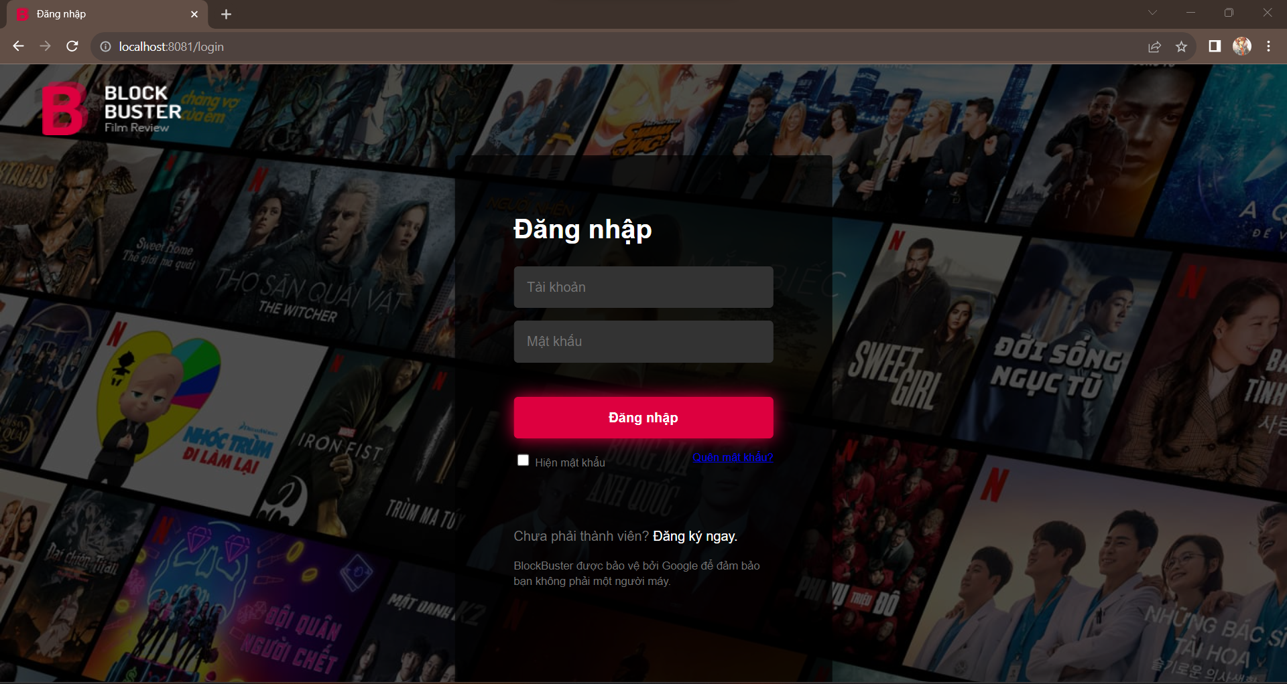

Giao diện mobile
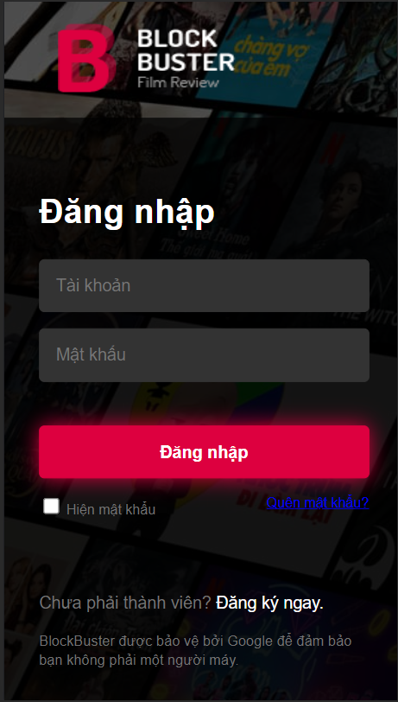

Posts and Telecommunications Institute of Technology |  |  |  |  |  |  | Thiết kế |  |  |  | Tài liệu phát triển |  |  |  | Tên hệ thống |  |  |  | Xem phim trực tuyến |  |  |  |  | Người tạo | Duy Long | Ngày tạo | 2023-09-28
 |  |  |  |  |  |  |  |  |  |  |  |  |  |  |  |  |  |  |  |  |  |  |  | Người cập nhật |  | Ngày cập nhật
 |  |  |  |  |  |  |  |  |  |  |  |  |  |  | Màn hình (ID) |  |  |  | Login |  | Màn hình (Tên) |  |  | Màn hình đăng nhập

 | 8. Danh sách hạng mục

 |  | [Vùng nhập]
 |  | № | Tên hạng mục |  |  |  | Loại dữ liệu |  | Độ dài |  |  | Bắt buộc |  | I/O | Control |  |  | Format |  | Ghi chú
 |  | 1 | Username |  |  |  | Chuỗi chữ |  |  | 32 |  |  | Y | In | Textbox
 |  | 2 | Password |  |  |  | Chuỗi chữ |  |  | 32 |  |  | Y | In | Textbox |  |  | Password |  | Hiển thị ********, Hiển thị rõ chuỗi nếu Checkbox Hiện Mật Khẩu được check

 |  | [Vùng nút]
 |  | № | Tên hạng mục |  |  |  |  |  | Control |  |  |  |  |  |  | Ghi chú
 |  | 1 | Đăng nhập |  |  |  |  |  | Button |  |  |  |  |  |  | Button dùng để submit form và đăng nhập vào hệ thống
 |  | 2 | Quên mật khẩu |  |  |  |  |  | Label |  |  |  |  |  |  | Hyperlink dùng để chuyển sang màn hình quên mật khẩu
 |  | 3 | Đăng kí ngay |  |  |  |  |  | Label |  |  |  |  |  |  | Hyperlink dùng để chuyển sang màn hình đăng ký
 |  | 4 | Hiện mật khẩu |  |  |  |  |  | Checkbox |  |  |  |  |  |  | Checkbox dùng để hiển thị mật khẩu
 |  | 3 | Quay về trang chủ |  |  |  |  |  | Image |  |  |  |  |  |  | Hyperlink dùng để quay về trang chủ

Posts and Telecommunications Institute of Technology |  |  |  |  |  |  | Thiết kế |  |  |  | Tài liệu phát triển |  |  |  | Tên hệ thống |  |  |  | Xem phim trực tuyến |  |  |  |  | Người tạo | Duy Long | Ngày tạo | 2023-09-28
 |  |  |  |  |  |  |  |  |  |  |  |  |  |  |  |  |  |  |  |  |  |  |  | Người cập nhật |  | Ngày cập nhật
 |  |  |  |  |  |  |  |  |  |  |  |  |  |  | Màn hình (ID) |  |  |  | Login |  | Màn hình (Tên) |  |  | Màn hình đăng nhập

 | 9. Khái quát chức năng
 |  | (1) Hiển thị ban đầu
 |  |  | 1. Hiển thị màn hình ở trạng thái ban đầu

 |  | (2) Xử lý đăng nhập
 |  |  | 1. Nhấn nút login thì thực hiện xử lý đăng nhập
 |  |  | 2. Đăng nhập thành công thì di chuyển sang màn hình Menu,
 |  |  | trường hợp phát sinh lỗi thì hiển thị nội dung lỗi, không thực hiện di chuyển màn hình

 |  | (3) Xử lý quên mật khẩu

 |  | (4) Xử lý đăng kí tài khoản

 |  | (5) Xử lý hiện mật khẩu

 |  | (6) Xử lý quay về trang chủ

Posts and Telecommunications Institute of Technology |  |  |  |  |  |  | Thiết kế |  |  |  | Tài liệu phát triển |  |  |  | Tên hệ thống |  |  |  | Xem phim trực tuyến |  |  |  |  | Người tạo | Duy Long | Ngày tạo | 2023-09-28
 |  |  |  |  |  |  |  |  |  |  |  |  |  |  |  |  |  |  |  |  |  |  |  | Người cập nhật |  | Ngày cập nhật
 |  |  |  |  |  |  |  |  |  |  |  |  |  |  | Màn hình (ID) |  |  |  | Login |  | Màn hình (Tên) |  |  | Màn hình đăng nhập

 | 10. Xử lý chi tiết
 |  | (1) Hiển thị ban đầu
 |  |  | 1. Thực hiện khởi tạo màn hình ban đầu

 |  |  |  | [Vùng nhập]
 |  |  |  | № | Tên hạng mục |  |  |  | Nội dung hiển thị |  |  |  |  |  |  |  |  |  |  | Giá trị |  |  | Sử dụng |  | Ghi chú
 |  |  |  | 1 | Username |  |  |  | Tài khoản |  |  |  |  |  |  |  |  |  |  | Blank |  |  | Có thể
 |  |  |  | 2 | Password |  |  |  | Mật khẩu |  |  |  |  |  |  |  |  |  |  | Blank |  |  | Có thể

 |  |  |  | [Vùng nút]
 |  |  |  | № | Tên hạng mục |  |  |  | Nội dung hiển thị |  |  |  |  |  |  |  |  |  |  | Giá trị |  |  | Sử dụng |  | Ghi chú
 |  |  |  | 1 | Đăng nhập |  |  |  | Đăng nhập |  |  |  |  |  |  |  |  |  |  |  |  |  | Có thể
 |  |  |  | 2 | Quên mật khẩu |  |  |  | Quên mật khẩu? |  |  |  |  |  |  |  |  |  |  |  |  |  | Có thể
 |  |  |  | 3 | Đăng kí ngay |  |  |  | Đăng ki ngay |  |  |  |  |  |  |  |  |  |  |  |  |  | Có thể
 |  |  |  | 4 | Hiện mật khẩu |  |  |  | Hiện mật khẩu |  |  |  |  |  |  |  |  |  |  |  |  |  | Có thể
 |  |  |  | 5 | Quay về trang chủ |  |  |  | Logo |  |  |  |  |  |  |  |  |  |  |  |  |  | Có thể

 |  | (2) Xử lý đăng nhập
 |  |  | 1. Nhấn nút login thì thực hiện xử lý.
 |  |  | 2. Xử lý check
 |  |  |  | a. Check hạng mục
 |  |  |  | № | Tên hạng mục |  |  |  | Nội dung check |  |  |  |  |  |  |  |  |  |  |  |  | Message
 |  |  |  | 1 | Username |  |  |  | Trường hợp chưa nhập, báo lỗi |  |  |  |  |  |  |  |  |  |  |  |  | VALIDATION_USERNAME_E001 |  |  |  |  |  | "Vui lòng nhập tài khoản"
 |  |  |  | 2 | Password |  |  |  | Trường hợp chưa nhập, báo lỗi |  |  |  |  |  |  |  |  |  |  |  |  | VALIDATION_PASSWORD_E001 |  |  |  |  |  | "Vui lòng nhập mật khẩu"
 |  |  |  | 3 | Username |  |  |  | Trường hợp username đang được sử dụng |  |  |  |  |  |  |  |  |  |  |  |  | VALIDATION_USERNAME_E002 |  |  |  |  |  | "Tài khoản đang được sử dụng"
 |  |  |  | 4 | Username |  |  |  | Trường hợp nhập sai username |  |  |  |  |  |  |  |  |  |  |  |  | VALIDATION_USERNAME_E003 |  |  |  |  |  | "Tài khoản sai vui lòng nhập lại"
 |  |  |  | 5 | Password |  |  |  | Trường hợp nhập sai password |  |  |  |  |  |  |  |  |  |  |  |  | VALIDATION_USERNAME_E002 |  |  |  |  |  | "Mật khẩu sai vui lòng nhập lại"

 |  |  | 3. Xử lý đăng nhập
 |  |  |  | Đối tượng |  |  |  | Truy xuất
 |  |  |  | User |  |  |  |  | Account.username |  |  |  |  |  |  |  | ＝ | RequestParam(value = "username", required = true) String username
 |  |  |  |  |  |  |  |  | Account.password |  |  |  |  |  |  |  | ＝ | RequestParam(value = "password", required = true) String password

 |  |  |  | a. Đăng nhập bằng cách request qua API
 |  |  |  |  | URI Request: root/api/auth/login
 |  |  |  |  | - Nếu thành công: lưu user và chuyển vào màn hình trước khi chuyển qua màn hình đăng nhập
 |  |  |  |  | - Nếu thất bại: thông báo tại màn hình này
 |  |  |  | Thông báo |  | Trường hợp |  |  |  |  |  |  |  |  |  |  |  |  |  |  |  | Message Code
 |  |  |  | SUCCESS |  | Đăng nhập thành công |  |  |  |  |  |  |  |  |  |  |  |  |  |  |  | LOGIN_SUCCESS
 |  |  |  | FAIL |  | Kiểm tra lại username và password |  |  |  |  |  |  |  |  |  |  |  |  |  |  |  | LOGIN_E001

 |  | (3) Xử lý quên mật khẩu
 |  |  | 1. Nhấn label "quên mật khẩu" để chuyển sang màn hình reset mật khẩu
 |  | (4) Xử lý đăng kí tài khoản
 |  |  | 1. Nhấn label "đăng kí ngay" để chuyển sang màn hình đăng kí tài khoản
 |  | (5) Xử lý hiện mật khẩu
 |  |  | 1. Nhấn checkbox "hiện mật khẩu" để chuyển mật khẩu ****** sang chuỗi
 |  | (6) Xử lý quay về trang chủ
 |  |  | 1. Nhấn image "BlockBuster" để chuyển về trang chủ

